이력서
입 사 지 원 서

■기본사항 |  |  |  |  | 입사지원 |  |  | 희망연봉

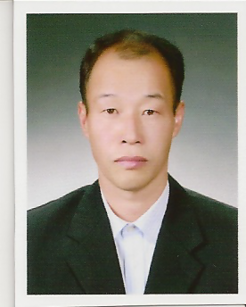 |  |  | 성 명 |  | (한글) 송 민 호 |  |  | (한자) 宋 民 鎬
 |  |  |  |  | (영문) SONG Min Ho |  |  | E-Mail | ito8285@naver.com
 |  |  | 주민등록번호 |  | 640705 ~ 1690429
 |  |  | 주소 |  | 경북 구미시 고아읍 선산대로 975 - 6번지

 |  |  | 전화번호 |  | 054)481-0430 |  | 호출/핸드폰 | 010-9779-6407

■ 학력사항

출신학교 |  | 입학년월 |  | 졸업년월 |  | 전공 | 구분 | 소재지
도개고등학교 |  | 1980년 03월 |  | 1983년 2월 |  | 인문계 | 졸업 | 구미시
대구경일대학 |  | 1983년 03월 |  | 1985년 2월 |  | 전기과 | 졸업(2年) | 대구시

■ 경력사항

근무처 |  | 부서/담당업무 |  | 근무기간 ( 년/ 개월) |  |  | 비고
㈜삼성코닝 |  | 생산/현장관리 |  | 1989년02월 ~ 1998년9월(9년)
IGC |  | 생산/현장관리 |  | 1998년10월 ~ 2006년3월(8년5개월)
위스코하이텍 |  | 생산/현장관리 |  | 2007년 7월 ~ 2008년9월 (1년)
미래INT |  | 생산/현장관리 |  | 2010년11월 ~ 2013년4월 (11개월)
㈜LG하우시스 |  | 생산/현장관리 |  | 2010년11월 ~ 2013년4월(2년4개월)
리지스 |  | 생산/현장관리 |  | 2016년10월 ~ 2017년10월(1년)
코티아패션 |  | 생산/현장관리 |  | 2018.05.02 ~ 2018.08.10 |  |  | 알바(아크장비운영)

■ 자격 사항

자격사항 | 취득년월 |  |  | 자격 면허명 |  |  | 시행처
 | 2013년2월 |  |  | 자동차 운전면허1종 보통 |  |  | 경북지방 경찰청
 | 2018년4월 |  |  | 일반경비원 신임교육 이수 |  |  | 한국경비 협회

■병역사항
병역 | 군별 | 병과 | 계급 |  | 복무기간 |  | 미필 또는 면제사유
 | 육군 | 포병 통신 | 병장 |  | 1985.3 ~ 1987.5 |  | 만기 전역
■ 가족 사항
관계 | 성명 |  | 연령 | 근무처 |  | 직위 | 동거여부 | 기타
모 | 이 복 순 |  | 83 | 無 |  | 無 | 有

 | 지원서의 기재내용은 사실과 다름 없이 본인이 작성 하였습니다

 |  |  |  |  |  | 2018.08.27 지원자: 송 민호

